08.09.2021(2)
 |  | 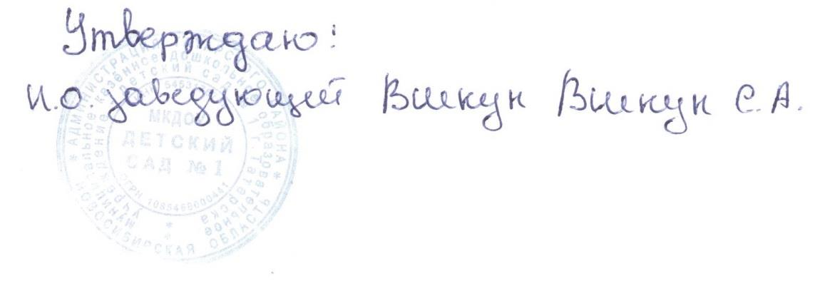

Меню

на 08.09.2021г.

Режим питания | Наименование блюда (кулинарного изделия) | Вес порции | Общий вес порций | Б | Ж | У | Ккал | Стоимость на ребенка
 |  | (с 1,5 до 3 лет) гр.
Завтрак | Каша вязкая пшенная молочная | 150 | 345 | 5.25 | 6.07 | 21.29 | 159.75 | 10.25
 | Бутерброд с повидлом | 30/15 |  | 2.26 | 3.54 | 25.99 | 144.9 | 4.46
 | Какао с молоком | 150 |  | 1 | 1.08 | 10.83 | 75 | 5.9
Второй завтрак | Сок | 100 | 100 | 0.5 | 0 | 10.1 | 42 | 6.7
Обед | Салат из картофеля с соленым огурцом и зеленым горошком | 30 | 520 | 0.6 | 4.08 | 3.15 | 52 | 3.25
 | Суп картофельный с макаронными изделиями | 150 |  | 1.61 | 1.7 | 10.29 | 62.85 | 4.52
 | Котлеты из говядины | 50 |  | 7.03 | 5.73 | 5.11 | 99.38 | 29.43
 | Сметанный соус | 30 |  | 0.3 | 1.8 | 1.1 | 22.7 | 1.77
 | Каша гречневая рассыпчатая | 110 |  | 3 | 4.27 | 14.6 | 175.33 | 9.45
 | Кисель | 150 |  | 0 | 0 | 13.5 | 46.5 | 5.7
Уплотнённый ужин | Хлеб пшеничный | 70 | 428 | 2.36 | 0.3 | 14.5 | 70.8 | 2.86
 | Рыба тушеная с овощами | 70 |  | 6.7 | 3.47 | 30.32 | 70.88 | 8.22
 | Кондитерское изделия | 30 |  | 1.2 | 7.8 | 17.7 | 157.3 | 6.39
 | Свежие фрукты | 108 |  | 0.4 | 0 | 9.8 | 44 | 16.2
 | Чай без сахара | 150 |  | 0 | 0 | 0 | 0 | 0.24
Итого за день |  |  | 1393 | 32.22 | 39.84 | 188.28 | 1223.39 | 107

08.09.2021
Меню

12.01.2022 г.

Режим питания | Наименование блюда (кулинарного изделия) | Вес порции | Общий вес порций | Б | Ж | У | Ккал | Стоимость на ребенка
 |  | (с 1,5 до 3 лет) гр.
Завтрак | Каша вязкая пшенная молочная | 150 | 335 | 5.26 | 6.07 | 21.29 | 159.75 | 10.25
 | Бутерброд со сливочным маслом | 30\5 |  | 2.4 | 1 | 17 | 0 | 4.86
 | Чай с сахаром | 150 |  | 0 | 0 | 8.98 | 30 | 0.93
Второй завтрак | Сок | 100 | 100 | 0.5 | 0 | 10.1 | 42 | 6.7
Обед | Салат изотварной свеклы с огурцами | 30 | 635 | 0.56 | 3.41 | 2.8 | 45.75 | 11.23
 | Рассольник со сметаной | 150 |  | 3.28 | 4.8 | 16.76 | 116.11 | 9.04
 | Котлеты рыбные | 70 |  | 6.83 | 3.81 | 24.8 | 99.75 | 15.71
 | Соус сметанный с томатом | 30 |  | 0.3 | 1.8 | 1.1 | 22.7 | 1.6
 | каша гречневая расыпчатая | 110 |  | 3 | 4.27 | 14.6 | 175.33 | 11.37
 | Компот из лимонов | 150 |  | 0.12 | 0 | 16.4 | 65 | 3.92
 | Хлеб пшеничный | 70 |  | 2.36 | 0.3 | 14.5 | 70.8 | 2.86
8,22Уплотнённый ужин | Горошница | 100 | 330 | 4.2 | 2.3 | 12.5 | 113 | 7.2
 | Булочка домашняя | 50 |  | 3.61 | 6.88 | 23.94 | 129.58 | 7.2
 | Кофейный напиток с молоком | 180 |  | 1.7 | 1.92 | 14.2 | 85 | 7.86
Итого за день |  | 1340 | 1400 | 34.12 | 36.56 | 198.97 | 1154.77 | 100.73

 |  | 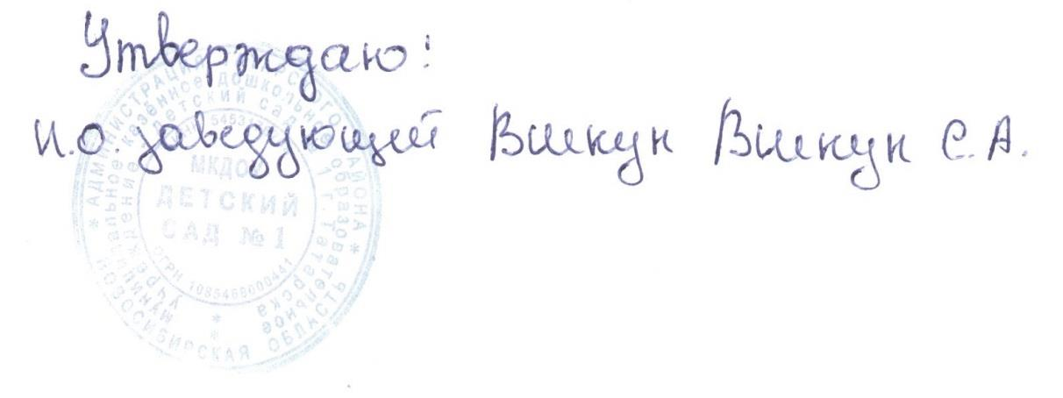

Меню

12.01.2022 г.

Режим питания | Наименование блюда (кулинарного изделия) | Вес порции | Общий вес порций | Б | Ж | У | Ккал | Стоимость на ребенка
 |  | (с 3 до 7 лет) гр.
Завтрак | Каша вязкая пшенная молочная | 200 | 447 | 7.01 | 8.09 | 28.39 | 213 | 13.73
 | Бутерброд со сливочным маслом | 40/7 |  | 3.3 | 1.3 | 23 | 0 | 6.63
 | Чай с сахаром | 200 |  | 0 | 0 | 11.98 | 43 | 1.21
Второй завтрак | Сок | 100 | 100 | 0.5 | 0 | 10.1 | 42 | 6.7
Обед | Салат из отварной свеклы с консер огурцом | 50 |  | 0.56 | 3.41 | 2.8 | 45.75 | 11.23
 | Рассольник со сметаной | 200 |  | 4.1 | 7.16 | 20.93 | 145 | 12.37
 | Котлеты рыбные | 80 |  | 7.8 | 4.35 | 28.3 | 114 | 17.94
 | Соус сметанный с томатом | 35 |  | 0.3 | 1.8 | 1.1 | 22.7 | 1.6
 | каша гречневая расыпчатая | 130 |  | 4.5 | 6.4 | 21.9 | 263 | 11.37
 | Компот из лимонов | 200 |  | 0.16 | 0 | 21.86 | 86.6 | 4.3
 | Хлеб пшеничный | 90 |  | 3.15 | 0.4 | 19.3 | 94.4 | 3.68
Уплотнённый ужин | Горошница | 150 | 420 | 4.63 | 3.5 | 18.8 | 170 | 6.85
 | Булочка домашняя | 70 |  | 5.05 | 9.63 | 33.52 | 177.7 | 9.49
 | Кофейный напиток с молоком | 200 |  | 2 | 2.3 | 17 | 102 | 9.66
Итого за день |  |  | 1782 | 42.01 | 49.83 | 254.29 | 1419.98 | 114.78

